Sheet1
市医院颐和院区儿宝保健科报价单
物品 | 数量 | 单位 | 单价 | 金额 | 图片 | 备注 | 颜色
长凳翻新 | 7.86 | 米 | 560 | 4400 |  | 原有南侧旧长凳翻新,柜体采用实木颗粒基材，E0级环保材质做硬包,座面采用高密度海绵和优质西皮 | 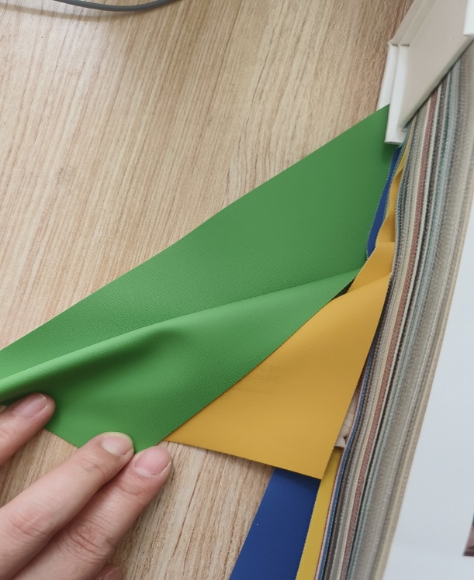
新增长凳 | 17.74 | 米 | 690 | 12240 |  | 楼道北侧新增长凳，柜体采用实木颗粒基材，E0级环保材质做硬包，四面出圆角，座面采用高密度海绵和优质西皮
软包皮凳 | 18 | 米 | 720 | 12960 |  | 留观区和等候区单只尺寸45*45
合计：贰万玖仟陆佰元整 |  |  |  | 29600 |  |  | 以这三种颜色根据要求订制

